Kontext Krav & Funktionalitet
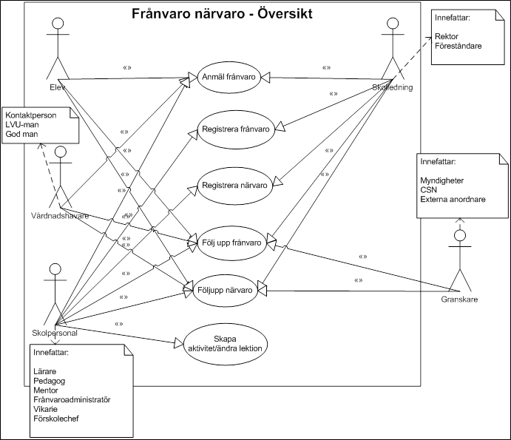
DNR 13-125/2323
Innehåll
Följande arbetsblad syftar till ge kontext till de krav och delkriterier inom funktionalitet som finns på arbetsblad "Krav & Funktionalitet".

Skolplattform Stockholm
Kontext
Följande fem upphandlingar med funktionella områden och IT-tjänster ingår i den framtida skolplattformen: • Upphandling av IT-stöd för barn- och elevregister • Upphandling av IT-stöd för hantering av frånvaro och närvaro • Upphandling av IT-stöd för hantering av elevdokumentation • Upphandling av ett helhetsåtagande avseende IT-stöd för pedagogiskt material • Upphandling av ett helhetsåtagande avseende IT-stöd för pedagogiskt genomförande

Bild som visar samtliga upphandlingar inom Skolplattform Stockholm
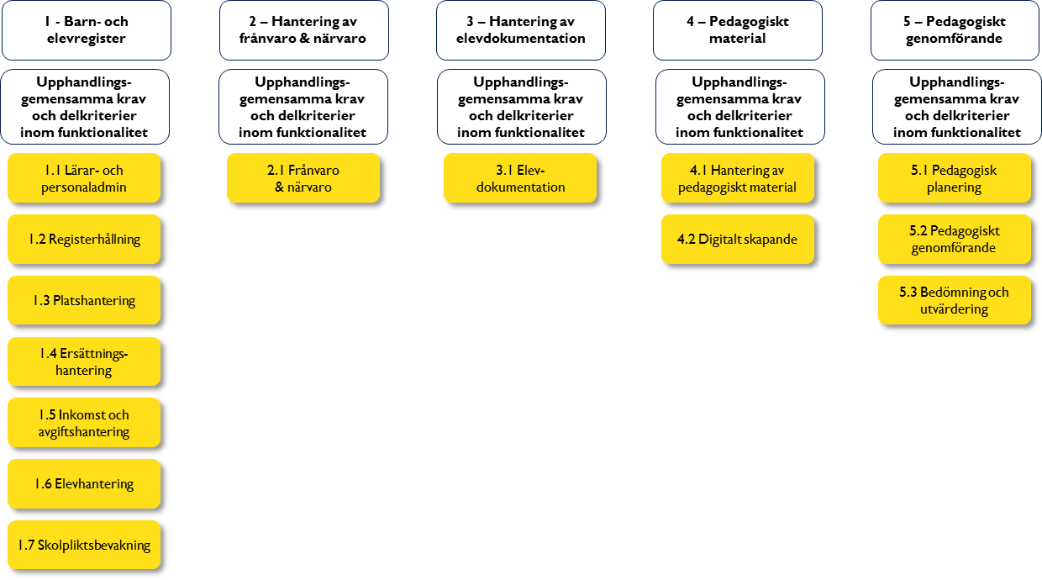

Kontext och funktionella krav för denna upphandling
Kontext
Den här upphandlingen omfattar det funktionella området frånvaro och närvaro. De krav och delkriterier inom funktionalitet som finns kopplade till respektive funktion ska läsas och förstås i sitt sammanhang. De sammanhangen beskrivs på en övergripande nivå av funktionskartorna i bilderna nedan. Funktionskartorna visar dessutom vilka användare och typer av användare som ska ha tillgång till funktionerna. Varje funktion har ett antal krav och delkriterier inom funktionalitet som specificerar viktiga egenskaper hos anbudsgivarens lösning. När ett krav eller delkriterium inom funktionalitet benämns "Gemensamt", innebär det att egenskapen i lösningen endast ska införas för det specifika funktionella området. Med specifikt funktionellt område avses i bilden ovan varje gulmarkerat objekt. Detta innebär för upphandlingen för hantering av frånvaro & närvaro att det bara finns ett specifikt funktionellt område - 2.1 Frånvaro & Närvaro. Inom det här området behöver arbetet kunna hanteras ur både ett frånvaro- och närvaroperspektiv. Lösningsförslagen ska erbjuda en flexibilitet som stödjer de olika skolformernas specifika behov. Arbetet behöver kunna hanteras ur både ett frånvaro- och närvaroperspektiv. Lösningsförslagen ska erbjuda en flexibilitet som stödjer de olika skolformernas specifika behov. I arbetsbladet "Krav & Funktionalitet" finns både de krav som måste uppfyllas som benämns "Krav" och delkriterier till tilldelningskriterierna "Funktionalitet" och "Standardprodukter", se anbudsinbjudan 4.2.1 punkterna 3 och 4 (funktionalitet/standardprodukt). För att ett anbud ska kunna godkännas krävs att alla krav har besvarats med ja.

Frånvaro och närvaro

Funktionskarta - Frånvaro och närvaro

